News 23
 |  |  |  |  |  | 2026-07-13

 |  |  | News 23 - 2026
H&R Spezialfedern GmbH & Co KG - Elsper Straße 36 - 57368 Lennestadt - Tel.: 02721/92600 - www.h-r.com

H&R Stabilisatoren / H&R Stabilizers/ Anti Roll Bars - ab sofort bestellbar / available as of now - |  |  |  |  |  |  | VA=front/HA= rear
Artikelnr. | Handelsbezeichnung/ |  |  | Fzg.-Typ/ | Baujahr ab/ | ø in mm | einstellbar | VK netto/
Part No. | Model |  |  | Type | Year from |  | adjustable | retail net.
33985-2 | VW Polo, ohne Gutachten/ without approval, nur für Fahrzeuge mit äußerem Anschlussmaß |  |  | 6N + 6N2 | 1994 | VA 21 / HA 22 | 0x / 0x | 680.00 €
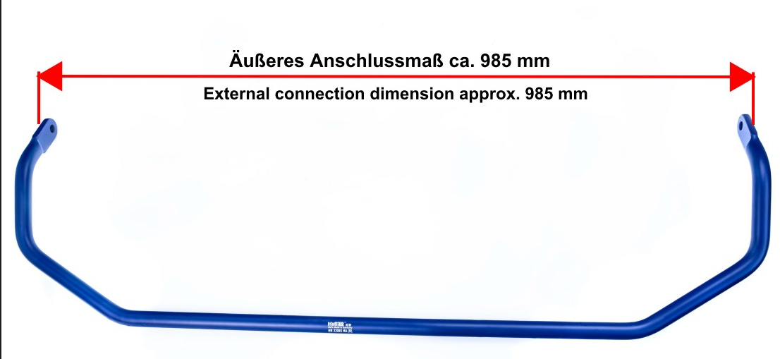
 | von 985 mm am HA-Stabi, siehe Bild/ only for cars with an external connection dimension of 985 mm at the rear bar, see picture:

Artikelerweiterungen/-änderungen (Stabilisatoren) bereits bestehender Artikel (Erweiterung/Änderung hervorgehoben) / Already existing parts (stabilizer/ anti-roll bar) extended/changed to (extension/change highlighted)
33267-5 | VW Bus T6.1, Transporter, Kombi, California /-Beach nur VA-Stabilisator/ only front stabilizer |  |  | 7HC, 7HMA | 2019 | VA 30 | 2x | 441.24 €
33616-1 | BMW M2 CS |  |  | G2M | 2025 | VA 32 | 0x / 0x | 347.35 €
33616-2 | BMW M2 CS |  |  | G2M | 2025 | VA 32 / HA 27 | 0x / 0x | 653.51 €
33803-1 | Mini Cooper C, Cooper S, John Cooper Works |  |  | F65, F66 (FM6) | 2024 | VA 27 | 2x | 318.21 €
33803-2 | Mini Cooper C, Cooper S, John Cooper Works |  |  | F65, F66 (FM6) | 2024 | VA 27 / HA 25 | 2x / 2x | 597.43 €
33803-1 | Mini Cabrio Cooper C, Cooper S, John Cooper Works |  |  | F67 (FM6) | 2025 | VA 27 | 2x | 318.21 €
33803-2 | Mini Cabrio Cooper C, Cooper S, John Cooper Works |  |  | F67 (FM6) | 2025 | VA 27 / HA 25 | 2x / 2x | 597.43 €
33784-1 | Cupra Terramar 1.5 eTSI, Mild-Hybrid, 2WD, Mehrlenkerachse/ multilink rear axle, exkl. PHEV |  |  | KP | 2024 | VA 27 | 2x | 304.30 €
33784-2 | Cupra Terramar 1.5 eTSI, Mild-Hybrid, 2WD, Mehrlenkerachse/ multilink rear axle, exkl. PHEV |  |  | KP | 2024 | VA 27 / HA 24 | 2x / 0x | 540.51 €
33784-3 | Cupra Terramar 1.5 eTSI, Mild-Hybrid, 2WD, Mehrlenkerachse/ multilink rear axle, exkl. PHEV |  |  | KP | 2024 | VA 27 / HA 26 | 2x / 0x | 554.42 €

Mit freundlichen Grüßen/ yours faithfully H&R Spezialfedern GmbH & Co KG |  |  |  |  |  | http://www.instagram.com/hrspezialfedern/
 |  |  |  |  |  | http://www.facebook.com/hr.dasfahrwerk
Alle Neuheiten finden Sie auch unter: www.h-r.com/kundenservice You can find all news here as well: www.h-r.com/en/n_produktliste.php |  |  |  |  |  | http://www.youtube.com/user/hrspezialfedern
Änderungen/ Druckfehler/ Irrtümer vorbehalten./ All data subject to change. No responsibility for typographical errors.

Logistikdaten / logistic data |  |  | i.V. = in Vorbereitung / in development
Artikelnummer/ part number | Gewicht in kg / weight in kg | EAN-Nr. EAN-No. | Verpackungsgröße / packaging dimension in mm | Rabattgruppe/ discount group |  | Artikelgruppe/ article group
33985-2 | 13.5 | 4048419328687 | 1180 x 380 x 200 | 2 |  | 67

